1.1
1.1.1 : Types d’organisation des systèmes éducatifs en Europe en 2022-2023
Eurydice, Structure des systèmes éducatifs européens 2022-2023

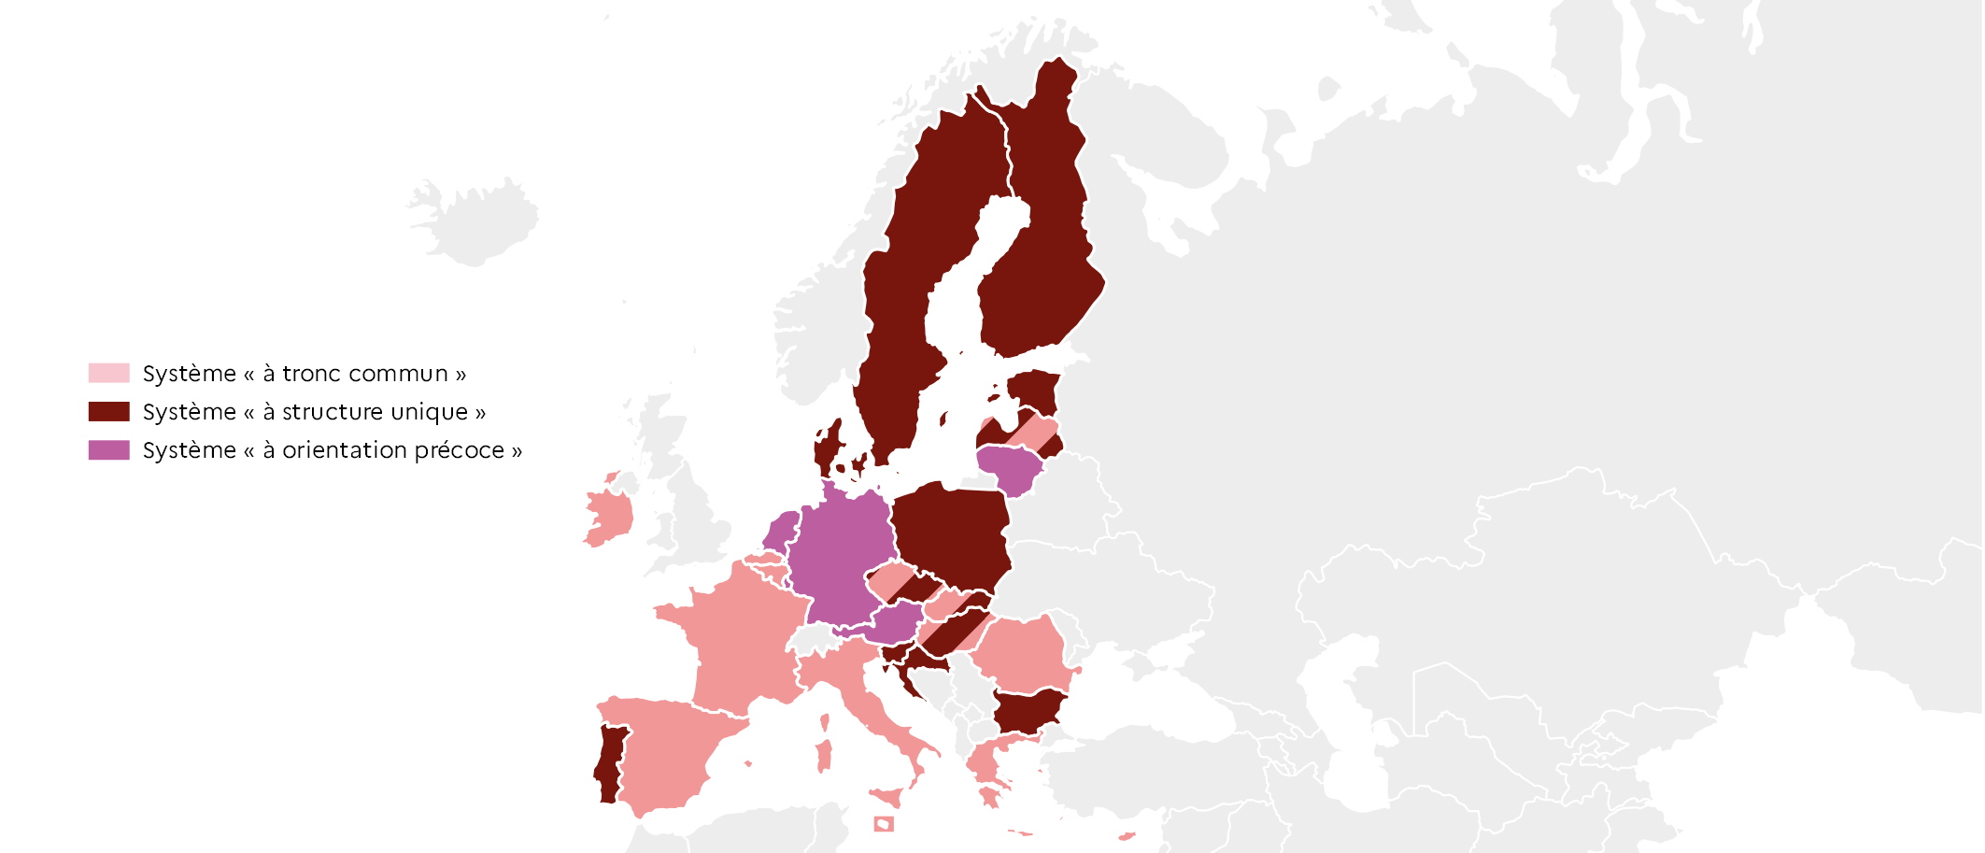
 |  | Type de système
 | BE fr | Tronc commun
 | BE nl | Tronc commun
 | BG | Structure unique
 | CZ | Structure unique + tronc commun
 | DK | Structure unique
 | DE | Orientation précoce
 | EE | Structure unique
 | IE | Tronc commun
 | EL | Tronc commun
 | ES | Tronc commun
 | FR | Tronc commun
 | HR | Structure unique
 | IT | Tronc commun
 | CY | Tronc commun
 | LV | Structure unique + tronc commun
 | LT | Orientation précoce
 | LU | Orientation précoce
 | HU | Structure unique + tronc commun
 | MT | Tronc commun
 | NL | Orientation précoce
 | AT | Orientation précoce
 | PL | Tronc commun
 | PT | Structure unique
 | RO | Tronc commun
 | SI | Structure unique |  | L'Europe de l'éducation en chiffres 2022, DEPP.
 | SK | Structure unique + tronc commun
 | FI | Structure unique
 | SE | Structure unique

1.1.2 : Le système à structure unique (Finlande)
Données officielles nationales, OCDE : Education GPS ; portail Eurydice : National Education Systems.

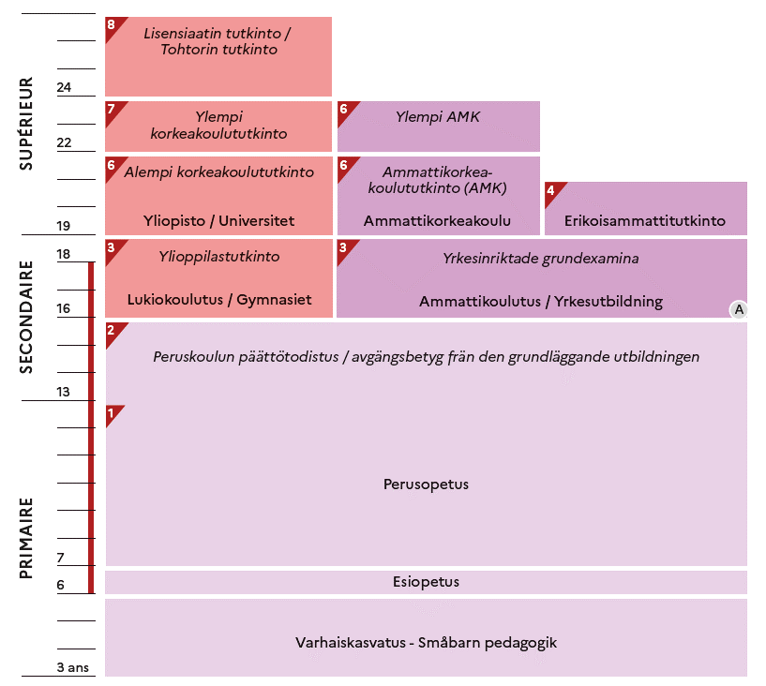

 |  |  | L'Europe de l'éducation en chiffres 2022, DEPP.

1.1.3 : Le système à tronc commun (France)
Données officielles nationales, OCDE : Education GPS ; portail Eurydice : National Education Systems.

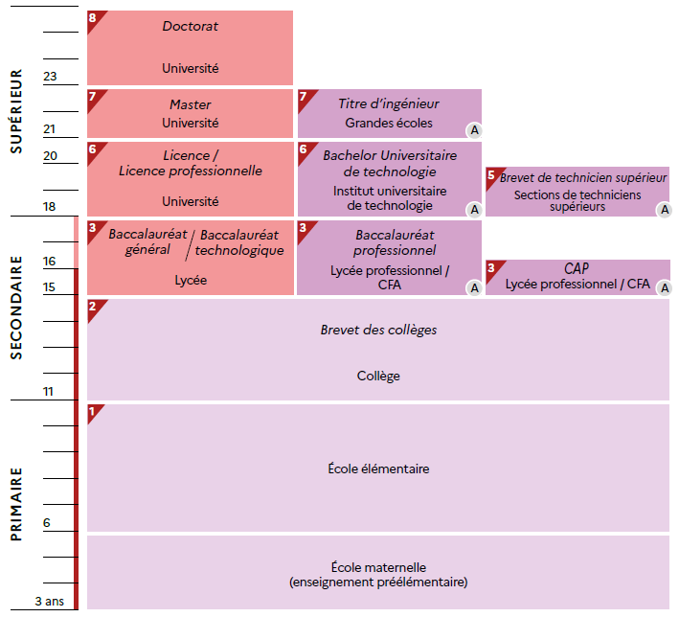

 |  |  | L'Europe de l'éducation en chiffres 2022, DEPP.

1.1.4 : Le système à orientation précoce (Allemagne)
Données officielles nationales, OCDE : Education GPS ; portail Eurydice : National Education Systems.

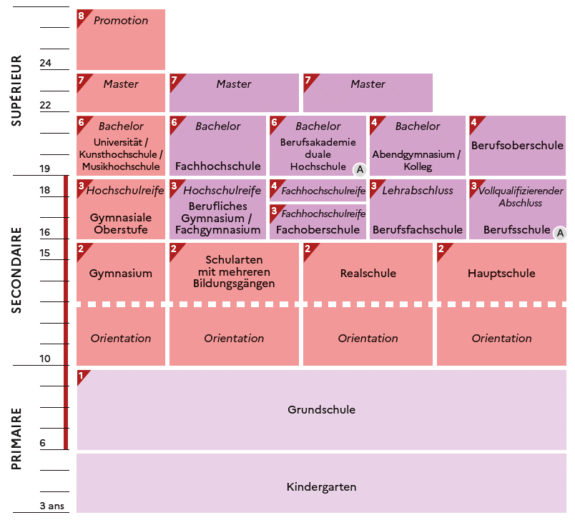

 |  |  | L'Europe de l'éducation en chiffres 2022, DEPP.

1.2
1.2.1 : Durée de scolarisation obligatoire en Europe en 2021-2022
Eurydice, Structure des systèmes éducatifs européens 2021/2022

 |  | Âge obligatoire d'entrée dans le sco | CITE 0 | CITE 1 | CITE 2 | CITE 3 | Obligation de formation
 | HR | 7 | 0 | 4 | 4 | 0 | 0
 | EE | 7 | 0 | 6 | 3 | 0 | 0
 | SI | 6 | 0 | 6 | 3 | 0 | 0
 | ES | 6 | 0 | 6 | 3 | 1 | 0
 | IE | 6 | 0 | 6 | 3 | 1 | 0
 | IT | 6 | 0 | 5 | 3 | 2 | 0
 | SE | 6 | 1 | 6 | 3 | 0 | 0
 | LT | 6 | 1 | 4 | 5 | 0 | 0
 | DK | 6 | 0 | 7 | 3 | 0 | 0
 | PT | 6 | 0 | 6 | 3 | 3 | 0
 | PL | 6 | 1 | 4 | 4 | 0 | 3
 | FI | 6 | 1 | 6 | 3 | 2 | 0
 | DE | 6 | 0 | 4 | 5 | 4 | 0
 | CZ | 5 | 1 | 5 | 4 | 0 | 0
 | CY | 5 | 1 | 6 | 3 | 0 | 0
 | MT | 5 | 0 | 6 | 3 | 2 | 0
 | SK | 5 | 1 | 4 | 5 | 1 | 0
 | LV | 5 | 2 | 6 | 3 | 0 | 0
 | BG | 5 | 2 | 4 | 3 | 2 | 0
 | RO | 5 | 1 | 5 | 4 | 2 | 0
 | BE | 5 | 1 | 6 | 2 | 4 | 0
 | NL | 5 | 1 | 6 | 3 | 1 | 2
 | AT | 5 | 1 | 4 | 4 | 1 | 3
 | EL | 4 | 2 | 6 | 3 | 0 | 0
 | LU | 4 | 2 | 6 | 3 | 1 | 0
 | HU | 3 | 3 | 4 | 4 | 2 | 0
 | FR | 3 | 3 | 5 | 4 | 1 | 2

 |  |  |  |  |  |  |  | Note : A partir de l'enseignement secondaire, les durées retenues pour chaque niveau d'enseignement correspondent à la fillière générale (la plus commune s'il y en a plusieurs).

 |  |  |  |  |  |  |  |  |  | L'Europe de l'éducation en chiffres 2022, DEPP.

1.2.2 : Effectifs d’élèves en CITE 1 et en CITE 2 en 2019-2020
Eurostat, collecte de données UOE, educ_uoe_enra02

 |  | CITE 1 | CITE 2
 | UE-27 | 23,303,772 | 19,006,196
 | MT | 27,035 | 13,307
 | LU | 40,098 | 23,263
 | CY | 59,195 | 28,267
 | EE | 89,702 | 42,755
 | LT | 118,616 | 164,579
 | LV | 120,051 | 58,130
 | SI | 134,199 | 58,811
 | HR | 156,627 | 176,472
 | SK | 232,979 | 262,951
 | BG | 248,354 | 198,514
 | AT | 343,981 | 341,516
 | HU | 358,766 | 393,848
 | FI | 373,173 | 186,665
 | DK | 452,253 | 243,090
 | IE | 570,381 | 215,239
 | CZ | 571,922 | 439,486
 | PT | 601,972 | 348,892
 | EL | 625,523 | 332,800
 | BE | 823,725 | 440,418 |  |  |  |  |  | L'Europe de l'éducation en chiffres 2022, DEPP.
 | SE | 892,231 | 398,179
 | RO | 904,077 | 718,564
 | NL | 1,161,942 | 771,962
 | PL | 1,333,675 | 1,744,202
 | IT | 2,762,544 | 1,777,516
 | ES | 3,006,992 | 1,702,246
 | DE | 3,014,502 | 4,478,174
 | FR | 4,279,257 | 3,446,350

1.2.3 : Taille moyenne des classes en CITE 1 et en CITE 2 en 2019-2020
OCDE, collecte de données UOE, oecd.stat

 |  | CITE 1 | CITE 2
 | FR | 22.1 | 25.6
 | HU | 22.0 | 21.4
 | ES | 21.9 | 25.4
 | DE | 20.9 | 23.9
 | PT | 20.5 | 21.9
 | SE | 20.3 | 21.9
 | CZ | 20.3 | 22.0
 | DK | 19.6 | 20.2
 | UE-22 | 19.3 | 20.9
 | SI | 18.7 | 20.3
 | FI | 18.7 | 19.4
 | EE | 18.7 | 18.4
 | IT | 18.7 | 20.7
 | SK | 18.3 | 19.9
 | AT | 18.3 | 21.1
 | LT | 17.7 | 19.7
 | EL | 17.0 | 20.1
 | LV | 16.8 | 16.7
 | PL | 16.6 | 18.4 |  | Note : les données de la Belgique, de l'Irlande, du Luxembourg et des Pays-Bas ne sont pas disponibles.

 |  |  |  |  |  |  |  |  | L'Europe de l'éducation en chiffres 2022, DEPP.

1.3
1.3.1 : Dépense annuelle des établissements d’enseignement par élève et par niveau de CITE en 2019
OCDE, Regards sur l'éducation 2022, table B2.4 et table C1.1

 |  | CITE 02 | CITE 1 |  | CITE 2 | CITE 3
 | LU | 21,938 | 22,203 | LU | 25,141 | 24,381
 | SE | 14,150 | 13,234 | FI | 16,869 | 9,292
 | FI | 12,718 | 10,576 | AT | 16,594 | 17,248
 | DE | 12,000 | 10,622 | BE | 15,005 | 15,007
 | DK | 11,431 | 12,273 | DK | 14,924 | 10,584
 | AT | 11,143 | 13,299 | NL | 14,438 | 15,372
 | IT | 10,458 | 10,570 | SE | 13,158 | 13,437
 | UE-22 | 9,841 | 10,141 | DE | 13,096 | 16,624
 | BE | 9,728 | 11,720 | CZ | 12,856 | 11,810
 | FR | 9,555 | 9,312 | SI | 12,037 | 8,853
 | SI | 9,249 | 9,562 | UE-22 | 11,945 | 11,646
 | LT | 8,339 | 7,095 | FR | 11,825 | 15,725
 | PT | 8,147 | 8,992 | PT | 11,347 | 10,991
 | PL | 8,003 | 8,949 | IT | 10,623 | 10,519
 | NL | 7,985 | 10,150 | ES | 10,093 | 11,334
 | ES | 7,827 | 8,580 | PL | 8,856 | 8,519
 | HU | 7,818 | 8,262 | HU | 7,293 | 8,373
 | CZ | 6,818 | 7,520 | EL | 7,179 | 6,296
 | LV | 6,637 | 6,865 | SK | 7,082 | 8,003
 | SK | 6,623 | 7,972 | LT | 7,079 | 7,622
 | EL | 6,250 | 7,279 | LV | 6,986 | 8,770 | Note : les données de l'Estonie et de l'Irlande ne sont pas disponibles.
 |  |  |  |  |  |  |  |  |  | L'Europe de l'éducation en chiffres 2022, DEPP.

1.3.2 : Facteurs qui influencent le coût salarial des enseignants par élève en CITE 1 et en CITE 2
OCDE, Regards sur l'éducation 2021, table D1.1, table D2.1 ; Regards sur l'éducation 2022, table D3.4, table D4.1

Temps d'instruction statutaire, en heures (2020-2021)
Nombre d'élèves par enseignant en ETP (2019-2020)
 | Nombre d'élèves par enseignant en ETP (2019-2020) | CITE 1 | CITE 2 | Temps d'instruction statutaire, en heures (2020-2021) | CITE 1 | CITE 2
 | IT | 11.2 | 10.8 | IT | 891 | 990
 | DE | 14.9 | 12.8 | DE | 725 | 900
 | FR | 18.4 | 14.6 | FR | 864 | 958

Salaire effectif des enseignants de 25-64 ans, en PPA pour la consommation privée (2020-2021)
Temps d'enseignement statutaire, en heures (2020-2021)
 | Salaire effectif des enseignants (25-64 ans), en PPA (2020-2021) | CITE 1 | CITE 2 | Temps d'enseignement statutaire, en heures (2020-2021) | CITE 1 | CITE 2
 | IT | 40,008 | 42,822 | IT | 744 | 608
 | FR | 42,832 | 48,209 | DE | 691 | 641
 | DE | 81,429 | 89,722 | FR | 900 | 720

 |  |  |  |  |  |  | Note : voir Définitions pour « temps d’instruction statutaire » et « temps d’enseignement statutaire ».

 |  |  |  |  |  |  |  |  | L'Europe de l'éducation en chiffres 2022, DEPP.

1.3.3 : Évolution des dépenses publiques au titre des établissements d'enseignement de la CITE 1 à la CITE 4 et évolution du PIB entre 2015 et 2019
OCDE, Regards sur l'éducation 2022, table C2.4

 |  | Évolution des dépenses publiques d'éducation | Évolution du PIB
 | LV | 95 | 113
 | AT | 102 | 108
 | FI | 102 | 109
 | EL | 102 | 104
 | NL | 103 | 110
 | BE | 103 | 107
 | IT | 104 | 104
 | FR | 106 | 107
 | HU | 109 | 117
 | DE | 110 | 107
 | ES | 110 | 111
 | UE-22 | 111 | 112
 | SI | 112 | 117
 | LT | 113 | 116
 | LU | 113 | 112
 | PL | 114 | 119
 | IE | 116 | 127
 | SE | 119 | 109 |  |  |  |  | L'Europe de l'éducation en chiffres 2022, DEPP.
 | SK | 121 | 112
 | EE | 133 | 118

1.4
1.4.1 : Nombre total d'heures annuel moyen et nombre d'années d’instruction obligatoire en CITE1 en 2020-2021
Eurydice, Recommended annual instruction time in full-time compulsory education in Europe 2020/2021

Heures
 |  | Temps d'instruction moyen par année (échelle de gauche) | Durée de la CITE 1 (échelle de droite) | Nombre total d'heures d'instruction obligatoire en CITE 1 (cette colonne n'est pas comprise dans les données du graph)
 | DK | 1000 | 7.0 | 7000
 | NL | 940 | 6.0 | 5640
 | LU | 924 | 6.0 | 5544
 | IE | 915 | 6.0 | 5490
 | PT | 905 | 6.0 | 5430
 | IT | 891 | 5.0 | 4455
 | FR | 864 | 5.0 | 4320
 | BEfr | 863 | 6.0 | 5178
 | BEnl | 824 | 6.0 | 4944
 | CY | 793 | 6.0 | 4758
 | ES | 792 | 6.0 | 4752
 | UE-27 | 759 | 5.3 | 4037
 | MT | 749 | 6.0 | 4495
 | EL | 739 | 6.0 | 4436
 | DE | 725 | 4.0 | 2900
 | SE | 714 | 6.0 | 4283
 | AT | 705 | 4.0 | 2820
 | CZ | 690 | 5.0 | 3452
 | SI | 682 | 6.0 | 4091
 | HU | 678 | 4.0 | 2711
 | SK | 673 | 4.0 | 2692
 | LT | 662 | 4.0 | 2646
 | EE | 661 | 6.0 | 3964 |  |  |  | L'Europe de l'éducation en chiffres 2022, DEPP.
 | FI | 660 | 6.0 | 3962
 | RO | 660 | 5.0 | 3300
 | LV | 598 | 6.0 | 3590
 | PL | 567 | 4.0 | 2268
 | BG | 507 | 4.0 | 2028
 | HR | 473 | 4.0 | 1892

1.4.2 : Nombre d'heures total cumulé par discipline en CITE 1 en 2020-2021
Eurydice, Recommended annual instruction time in full-time compulsory education in Europe 2020/2021

 |  | Lecture, écriture, littérature | Mathématiques | Langues vivantes | Sciences naturelles | Autres disciplines obligatoires
 | HU | 698 | 428 | 54 | 81 | 1450
 | HR | 524 | 420 | 212 | 238 | 498
 | LT | 810 | 486 | 162 | 108 | 1080
 | DE | 771 | 599 | 148 | 105 | 1277
 | RO | 924 | 594 | 231 | 165 | 1386
 | LV | 835 | 609 | 406 | 225 | 1515
 | EE | 893 | 604 | 394 | 263 | 1810
 | SI | 919 | 682 | 343 | 324 | 1823
 | FI | 912 | 599 | 371 | 399 | 1681
 | MT | 670 | 857 | 670 | 256 | 2042
 | SE | 1200 | 830 | 328 | 336 | 1589
 | EL | 1184 | 642 | 492 | 492 | 1626
 | CY | 1406 | 908 | 270 | 270 | 1904
 | ES | 1106 | 877 | 552 | 348 | 1869
 | IE | 1098 | 918 | 768 | 222 | 2484
 | FR | 1656 | 900 | 270 | 306 | 1188
 | LU | 1601 | 1056 | 842 | 396 | 1649
 |  |  |  |  |  |  | Note : les pays où l’organisation du temps d’instruction se caractérise par une flexibilité horizontale et/ou les pays où certains enseignements sont inclus dans une autre discipline ont été exclus de la figure, ce qui explique l’absence d’une moyenne européenne.

 |  |  |  |  |  |  |  |  | L'Europe de l'éducation en chiffres 2022, DEPP.

1.4.3 : Nombre d'heures total cumulé alloué aux disciplines artistiques en CITE 1 en 2020-2021
Eurydice, Recommended annual instruction time in full-time compulsory education in Europe 2020/2021

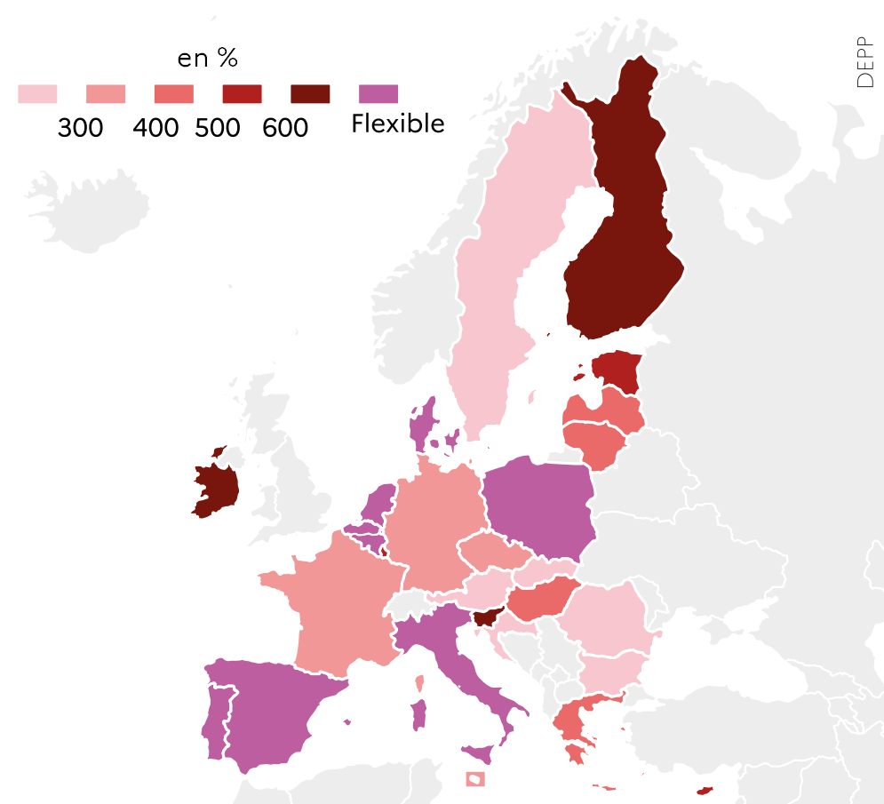
 |  | Total
 | IE | 660
 | SI | 630
 | FI | 627
 | LU | 594
 | EE | 578
 | CY | 546
 | LV | 452
 | EL | 444
 | LT | 432
 | HU | 428
 | DE | 382
 | FR | 360
 | CZ | 351
 | MT | 342
 | RO | 297
 | BG | 283
 | SK | 280
 | SE | 280
 | AT | 240
 | HR | 212
 | DK | Flexible
 | PL | Flexible
 | BEfr | Flexible
 | BEnl | Flexible |  |  |  | L'Europe de l'éducation en chiffres 2022, DEPP.
 | NL | Flexible
 | PT | Flexible
 | IT | Flexible
 | ES | Flexible

1.4.4 : Nombre d'heures total cumulé alloué à l'éducation physique et sportive en CITE 1 en 2020-2021
Eurydice, Recommended annual instruction time in full-time compulsory education in Europe 2020/2021

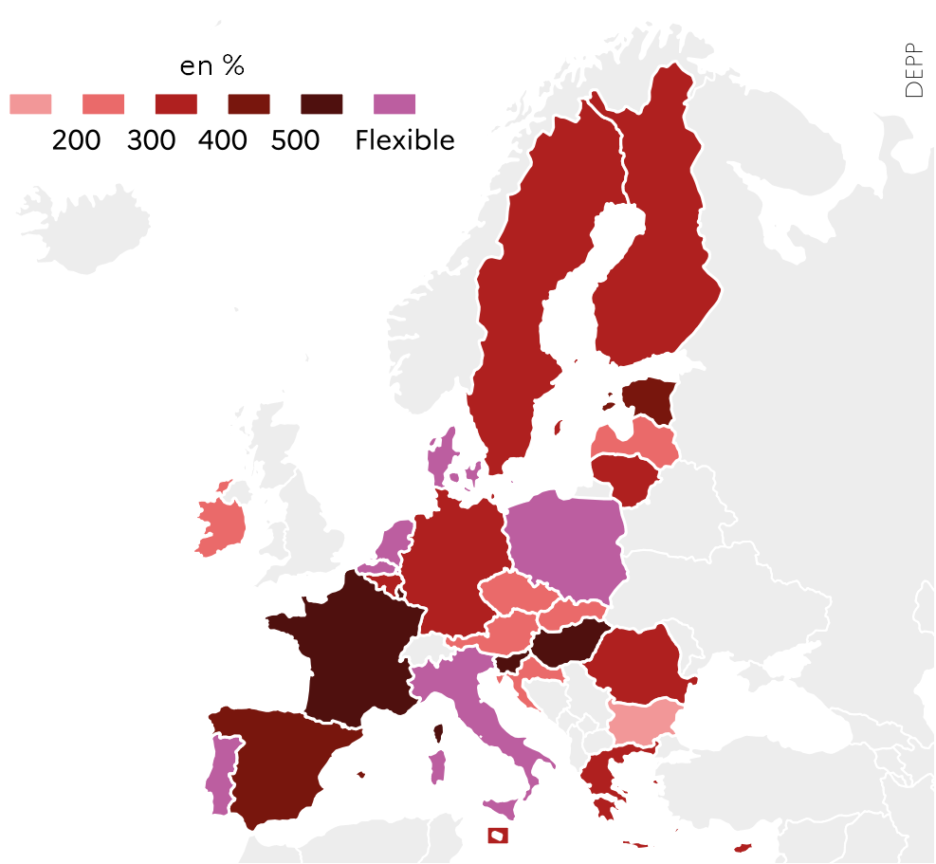
 |  | Total
 | SI | 588
 | HU | 536
 | FR | 540
 | LU | 528
 | EE | 420
 | RO | 396
 | ES | 457
 | EL | 394
 | MT | 342
 | FI | 371
 | BEfr | 372
 | CY | 316
 | DE | 319
 | AT | 300
 | SE | 320
 | HR | 290
 | CZ | 295
 | LT | 324
 | LV | 292
 | SK | 224
 | IE | 222
 | BG | 184
 | DK | Flexible
 | PL | Flexible |  |  |  | L'Europe de l'éducation en chiffres 2022, DEPP.
 | PT | Flexible
 | BEnl | Flexible
 | IT | Flexible
 | NL | Flexible

1.5
1.5.1 : Distribution des élèves de CITE 3 selon l’orientation du programme en 2019-2020
Eurostat, collecte de données UOE, educ_uoe_enra16

 |  | Enseignement général (CITE 34) | Enseignement profesionnel (CITE 35)
 | SE | 64.4 | 35.6
 | ES | 63.4 | 36.6
 | DK | 61.8 | 38.2
 | PT | 61.3 | 38.7
 | LV | 60.7 | 39.3
 | FR | 60.7 | 39.3
 | EE | 60.1 | 39.9
 | UE-27 | 51.3 | 48.7
 | DE | 51.2 | 48.8
 | HU | 50.3 | 49.7
 | IT | 47.5 | 52.5
 | PL | 46.9 | 53.1
 | BE | 44.3 | 55.7
 | LU | 38.4 | 61.6
 | SK | 32.7 | 67.3
 | FI | 32.2 | 67.8
 | NL | 31.9 | 68.1
 | AT | 31.3 | 68.7
 | SI | 29.2 | 70.8 |  |  | L'Europe de l'éducation en chiffres 2022, DEPP.

1.5.2 : Proportion d'élèves de la filière professionnelle inscrits en programme combinant études et travail parmi les inscrits de la voie professionnelle en 2017-2018
OCDE, Regards sur l'éducation 2020, table B7.1

 |  | Proportion d'élèves de la filière professionnelle inscrits en apprentissage
 | ES | 3
 | SE | 6
 | BE | 6
 | EE | 6
 | SK | 13
 | FI | 14
 | PT | 14
 | PL | 14
 | LU | 22
 | FR | 25
 | SI | 28
 | UE-22 | 40
 | AT | 45
 | DE | 89
 | DK | 100
 | HU | 100
 | LV | 100
 | NL | 100
 |  |  |  |  | Note : Les programmes combinant études et emploi ont moins de 75 % mais plus de 10 % du programme d'études présenté dans l'environnement scolaire (programmes type apprentissage ou alternance).

 |  |  |  |  |  | L'Europe de l'éducation en chiffres 2022, DEPP.

1.5.3 : Score moyen en compréhension de l'écrit selon l'orientation du programme lors de l'enquête PISA 2018
OCDE, PISA 2018, table II.B1.4.5

 |  | Voie professionnelle | Voie générale | Score moyen
 | BG | 379 | 459 | 420
 | CY | 331 | 440 | 424
 | RO | 339 | 447 | 428
 | EL | 362 | 478 | 457
 | SK | 378 | 462 | 458
 | LU | 476 | 469 | 470
 | LT | 373 | 478 | 476
 | HU | 390 | 507 | 476
 | IT | 433 | 521 | 476
 | HR | 448 | 544 | 479
 | NL | 388 | 518 | 485
 | CZ | 480 | 496 | 490
 | PT | 450 | 516 | 492
 | FR | 423 | 533 | 493
 | BE | 441 | 539 | 493
 | SI | 462 | 562 | 495
 | DE | 432 | 500 | 498
 |  |  |  |  |  |  |  | L'Europe de l'éducation en chiffres 2022, DEPP.

1.5.4 : Répartition des diplômés de la voie professionnelle du second cycle de l'enseignement secondaire au cours de l’année 2020, selon le sexe et par spécialité de formation
Eurostat, collecte de donnée UOE, educ_uoe_grad02

 | UE-27 hommes | UE-27 femmes | DE h. | DE f. | FR h. | FR f. | PL h. | PL f. | PT h. | PT f. | FI h. | FI f.
 | 8 | 11
 |  |  | 14.331421076 | 17.153326499
 |  |  |  |  | 8.7799453752 | 13.048137684
 |  |  |  |  |  |  | 4.6133725683 | 6.9328102011
 |  |  |  |  |  |  |  |  | 5.1209292458 | 8.6056009335
 |  |  |  |  |  |  |  |  |  |  | 6.7814592573 | 13.387251065
 | 4 | 0
 |  |  | 2.8620182482 | 0.32790642888
 |  |  |  |  | 0 | 0
 |  |  |  |  |  |  | 13.029916626 | 1.3562203695
 |  |  |  |  |  |  |  |  | 11.445847035 | 1.1668611435
 |  |  |  |  |  |  |  |  |  |  | 3.7238020697 | 0.44525610923
 | 27 | 5
 |  |  | 31.722877681 | 3.7578713461
 |  |  |  |  | 31.577064303 | 4.4538024034
 |  |  |  |  |  |  | 33.832924636 | 5.0985777342
 |  |  |  |  |  |  |  |  | 13.482550122 | 2.0313991726
 |  |  |  |  |  |  |  |  |  |  | 19.312983738 | 4.4473432472
 | 2 | 10
 |  |  | 1.7815188116 | 8.9852728627
 |  |  |  |  | 1.6657876083 | 15.176522759
 |  |  |  |  |  |  | 0.034003596534 | 0.091548144515
 |  |  |  |  |  |  |  |  | 1.6176938581 | 11.689827092
 |  |  |  |  |  |  |  |  |  |  | 3.1585355248 | 18.206800591
 |  | Commerce, administration et droit | Technologies de l'information et de la communication | Ingénierie, industries de transformation et construction | Santé et protection sociales
 | UE-27 hommes | 8 | 4 | 27 | 2
 | UE-27 femmes | 11 | 0 | 5 | 10
 | DE h. | 14 | 3 | 32 | 2
 | DE f. | 17 | 0 | 4 | 9
 | FR h. | 9 | 0 | 32 | 2
 | FR f. | 13 | 0 | 4 | 15
 | PL h. | 5 | 13 | 34 | 0
 | PL f. | 7 | 1 | 5 | 0
 | PT h. | 5 | 11 | 13 | 2
 | PT f. | 9 | 1 | 2 | 12
 | FI h. | 7 | 4 | 19 | 3
 | FI f. | 13 | 0 | 4 | 18
 |  |  |  |  |  |  | L'Europe de l'éducation en chiffres 2022, DEPP.

1.5.5 : Taux d'emploi des jeunes diplômés de la voie professionnelle du second cycle du secondaire et du post-secondaire non-supérieur en 2021
Eurostat, enquête sur les forces de travail EU-LFS, edat_lfse_24

 |  | Taux d'emploi dans la population totale des individus âgés de 20 à 34 ans | Taux d'emploi des individus diplômés âgés de 20 à 34 ans et diplômés de CITE 35 et 45
 | EL | 59.9 | 50.4
 | IT | 57.9 | 53.9
 | PT | 75.6 | 65.4
 | FR | 77.4 | 68.4
 | EE | 79.1 | 70.6
 | FI | 81.5 | 72.4
 | PL | 77.6 | 75.8
 | UE-27 | 78.7 | 76.4
 | DE | 89.3 | 91.6
 | NL | 91.4 | 91.8

 |  |  |  |  |  |  | L'Europe de l'éducation en chiffres 2022, DEPP.

